Flow & Greetings logic
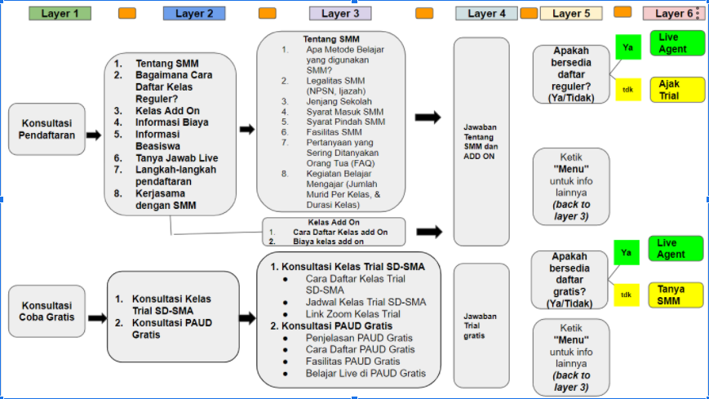
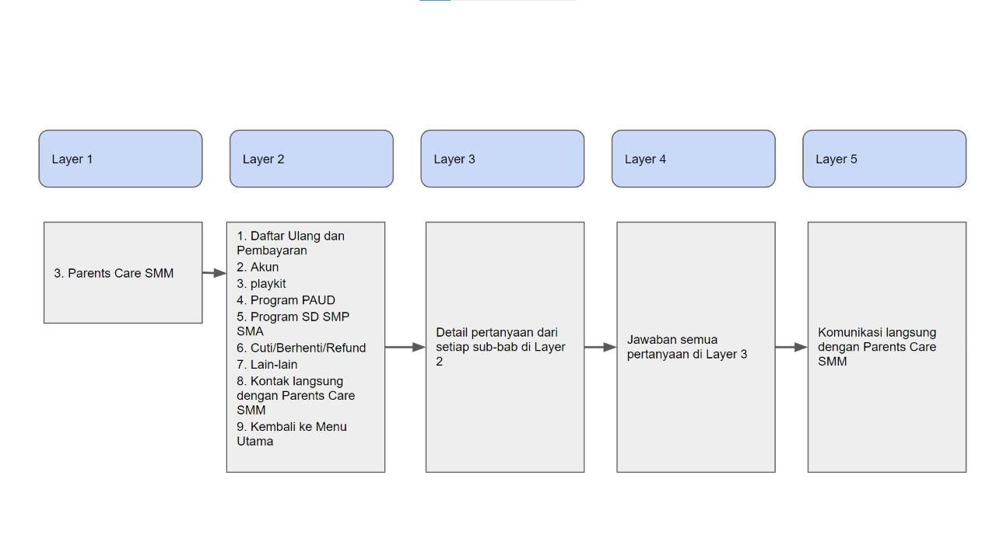
 | Halo! Saya mau tau lebih banyak tentang Sekolah Murid Merdeka | wording suggestion ketika user klik link ke nomor SMM. Wording yang intuitif untuk user klik tombol "SEND"

No | Layer 1
 | Halo Bapak Ibu, selamat datang di Customer Support Sekolah Murid Merdeka. Terima kasih sudah menghubungi kami. Bapak/Ibu ingin mengetahui info tentang?
1 | Konsultasi Pendaftaran Calon Murid | masuk ke pertanyaan Logic 1&2
2 | Konsultasi Coba Gratis
3 | Konsultasi orang tua murid | masuk ke pertanyaan Logic 3

